Sheet1
提 案 書

モバイルバッテリー（乾電池式） |  | 参考上代 | ¥550 | 販売価格
 |  | （税別） |  | （税別）
【JAN】 | 4562121888593
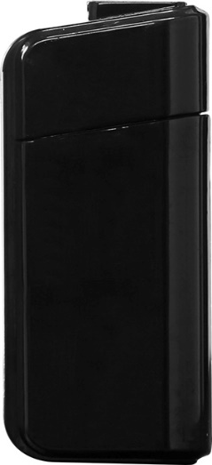 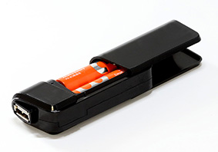 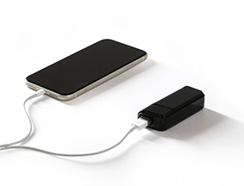 |  |  | 【商品番号】 7017 【本体サイズ】 36×20×83ｍｍ・22ｇ 【パッケージサイズ】 42×25×90ｍｍ・30ｇ 【個装形態】 化粧箱入 【材質】 ＨＩＰＳ 【入数】 160 【商品説明】 外出先や、緊急時のスマホの充電に役立つモバイルバッテリー！ 【生産国】 中国

